искл-свод
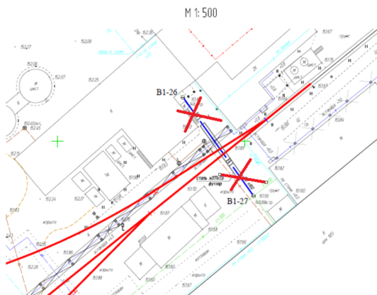
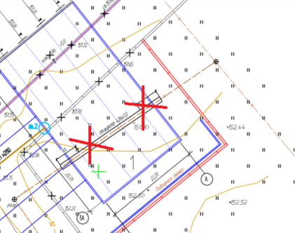
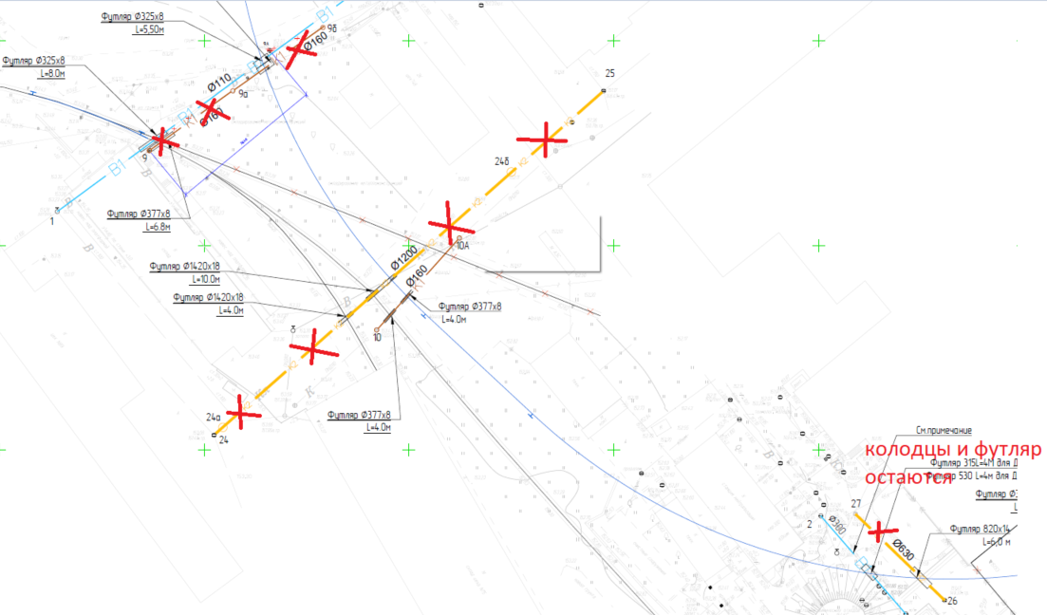

Изменения
1. НВК5 - К1 9-9б исключен
2. НВК5 - К2 24-25 исключен
3. НВК5 - труба на участке 26-27 исключена
4. НВК3 В1-26-В1-27 исключен
5. НВК1 футляр под трансбордером исключен
6. ГСН минус 42м трассы

